DASHBOARD
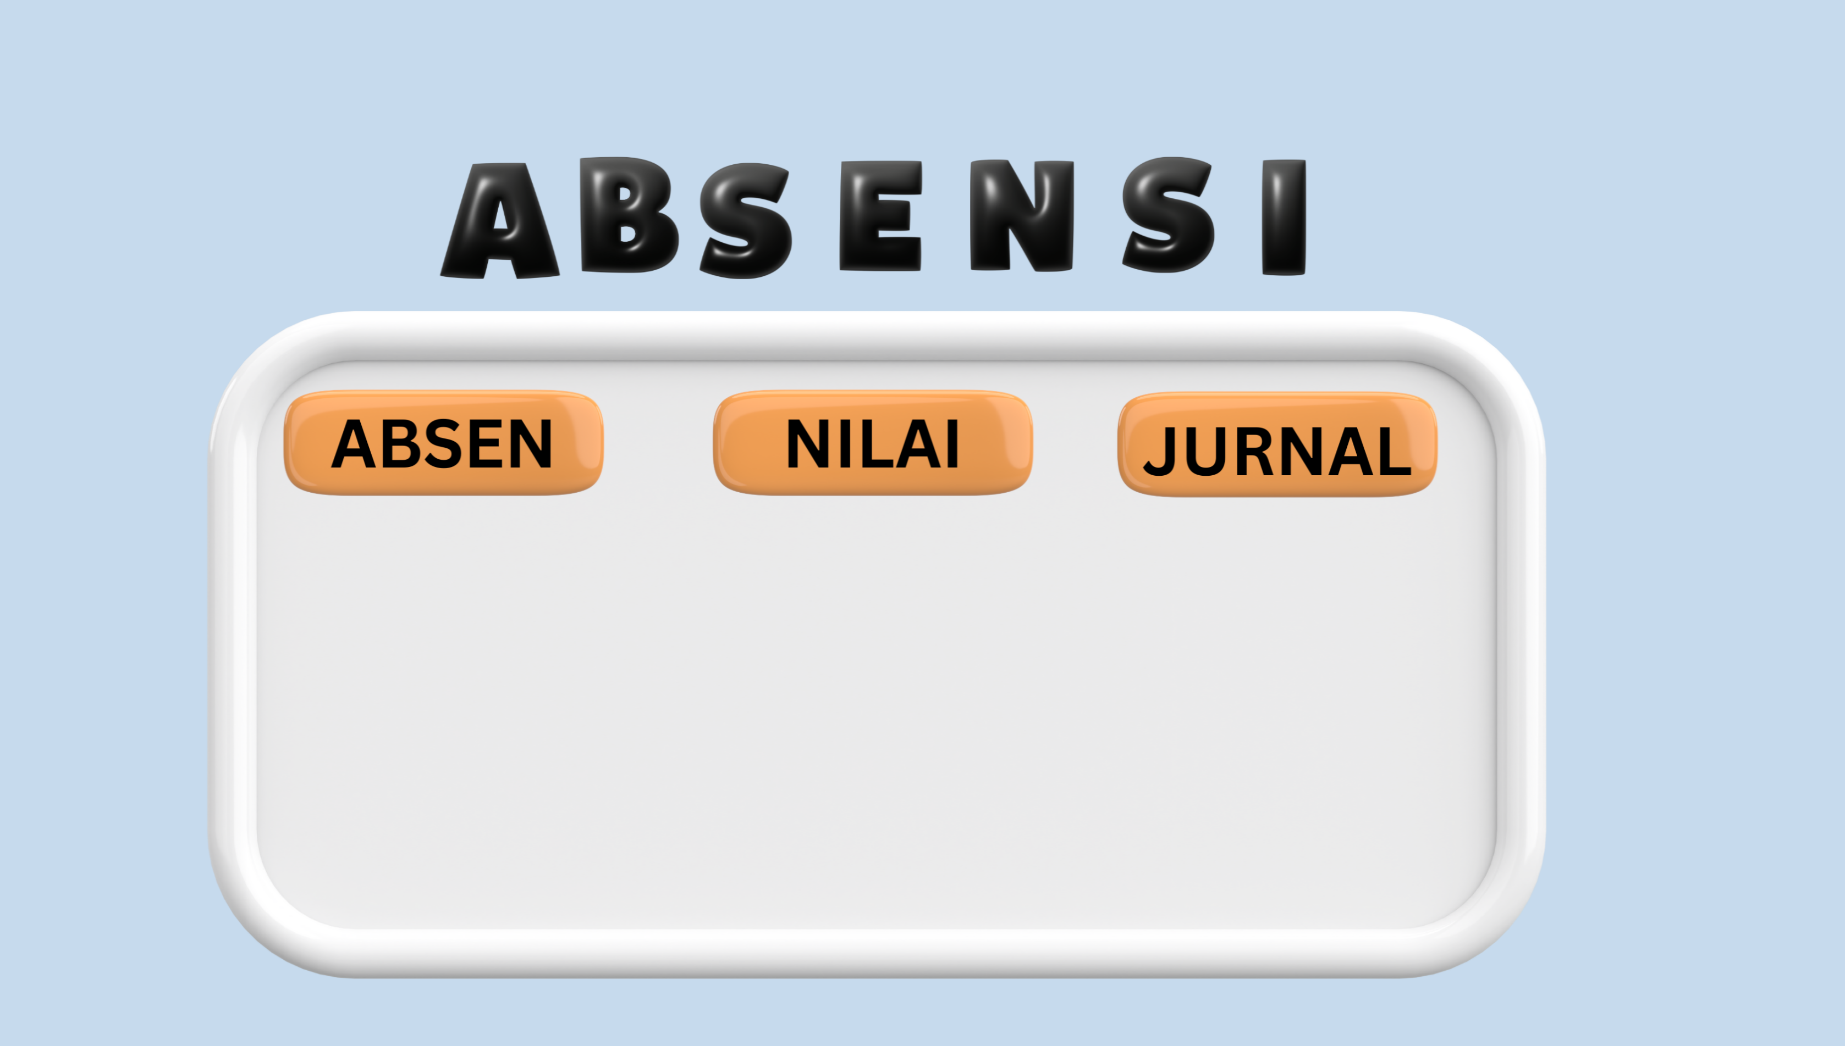
KELAS 7
KELAS 8
KELAS 9
KELAS 7
KELAS 8
KELAS 9

